一、背景
1.1儿童奶粉定义
儿童奶粉（儿童成长奶粉/四段奶粉)，一般指适合3~14岁儿童食用的配方奶粉， 与婴幼儿奶粉不同，不作为主食，而是作为正常饮食外的营养补充。
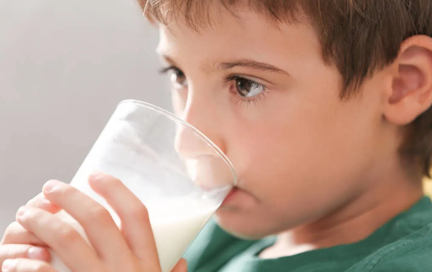 目前市面上的儿童奶粉以功能型为主，满足儿童成长的营养需求（智力发育、骨骼发育、视力发育、免疫力发育、肠胃发育等） 如针对智力发育，添加DHA、胆碱、牛磺酸、磷脂酰丝氨酸（PS）等； 针对骨骼发育，添加蛋白质、钙、维生素D以及水解蛋黄粉、水解蛋黄粉等； 针对视力发育，添加叶黄素，玉米黄质等； 针对免疫力发育，添加乳铁蛋白、乳桥蛋白LPN、益生菌、酵母β-葡聚糖等； 针对肠胃发育，添加果蔬粉等；

1.3儿童奶粉兴起原因
政策方面 | 经济方面 | 社会方面 | 技术方面
1、国家层面上推动儿童平衡膳食科学选择乳制品。同时在疫情影响之下，国家卫健委建议：“尽量保证每天一个鸡蛋，300克的奶及奶制品”。在5月22日人大代表李翠枝还建议将“一生饮奶计划”纳入国家战略 2、儿童奶粉目前不受配方注册约束 | 1、中国人口出生率持续下滑，3岁以下婴幼儿减少，奶粉行业进入存量竞争阶段，迫使奶粉企业通过扩大目标人群范围，即3岁以上人群来获取利润增长。 2、中大童本身就是品牌奶粉的忠实受众,儿童奶粉顺势进入四阶时代。消费者培育成本低，奶粉市场发展驱动市场消费升温，儿童奶粉正在成为高势头增长的潜力品类 | 1、2021年,中国营养学会教育培训中心发布的《2021学龄及学龄前儿童营养知行力报告》显示,约51%的家长反映3—12岁的学龄及学龄前儿童存在日常膳食结构显著不均的问题,且达到膳食结构均衡性优秀水平的儿童不足三成。不挑食的儿童体格发展较好,智力比挑食儿童明显增高。儿童期是儿童体格、智力发育的关键时期,如何让儿童健康成长,避免因营养不良造成不可逆转的影响成为妈妈们普遍关注的问题。 2、新生代父母科学喂养观念提高，针对不同目标人群的产品细分需求愈加明显，尤其是在疫情下，“加强免疫力”成为全民需求，当孩子的免疫力成为父母关注的重点，他们对营养的需求则更为强烈。 | 国内儿童奶粉行业技术壁垒还处于不断加强的阶段。所谓的儿童配方奶粉在主要原料乳粉里加入营养强化剂，由于当下没有专门的3岁以上的儿童配方奶粉标准，之前国内有不少儿童奶粉产品依照的是普通乳粉标准进行生产的，再加上不用进行配方注册，产品的研发、生产、上市等一系列时间成本、资金成本较低
1.2儿童奶粉发展阶段

2020年前 | ◆2020年 | 2021年 | 2022年
大牌抢占先机 | 儿童奶粉元年 | 竞争逐渐升温 | 新品牌纷纷入局
2017年4月，飞鹤星飞帆上市 | 2020年4月，君乐宝至臻4段上市 | 2021年3月，海普诺凯1897儿童奶粉上市 | 2022年3月，佳贝艾特向扬儿童配方羊奶粉上市
2018年5月，伊利金领冠珍护4段上市 | 2020年6月，伊利金领冠塞纳牧系列4段上市 | 2021年9月，飞鹤臻稚有机上市（有机专利OPO） | 2022年7月，完达山诸葛小将上市
2019年4月，Friso美素佳儿4段上市 | 2020年7月，飞鹤茁然上市 | 2021年9月，君乐宝优萃有机奶粉4段上市 | 2022年4月，合生元儿童成长奶粉上市
2019年5月，君乐宝小旗才上市 | 2020年8月，君乐宝小小鲁班诠维爱上市 | 2021年11月，君乐宝乐铂4段上市
 | 2022年11月，爱他美AptaGrow上市 |  | 截止到7月，市场已增至500个左右儿童奶粉品牌
 | 2020年12月，伊利QQ星重磅上市

二、行业现状数据
儿童奶粉淘系线上销售额由21年1月起，从730万增长至22年8月的1.28亿，22年同比21年月平均增长267%。随着社会的发展，90至95后对孩子营养的重视程度增加，经济水平提升，儿童奶粉在22年已经有了明显增长，在未来增长可观。

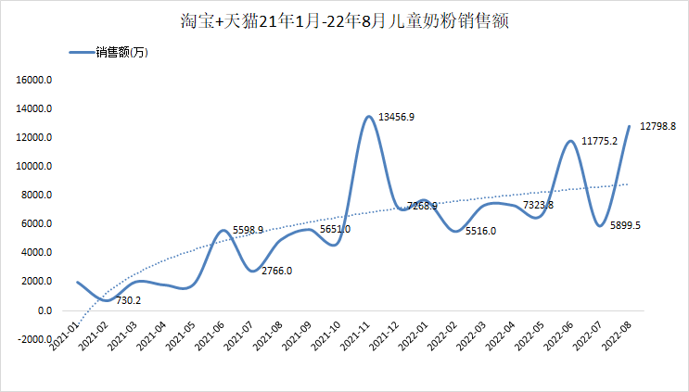

海拍客21年1月至22年8月，销售额由1600万提升至2100万，2年同比21年月平均增长20%，增长起势远低于淘系线上水平。
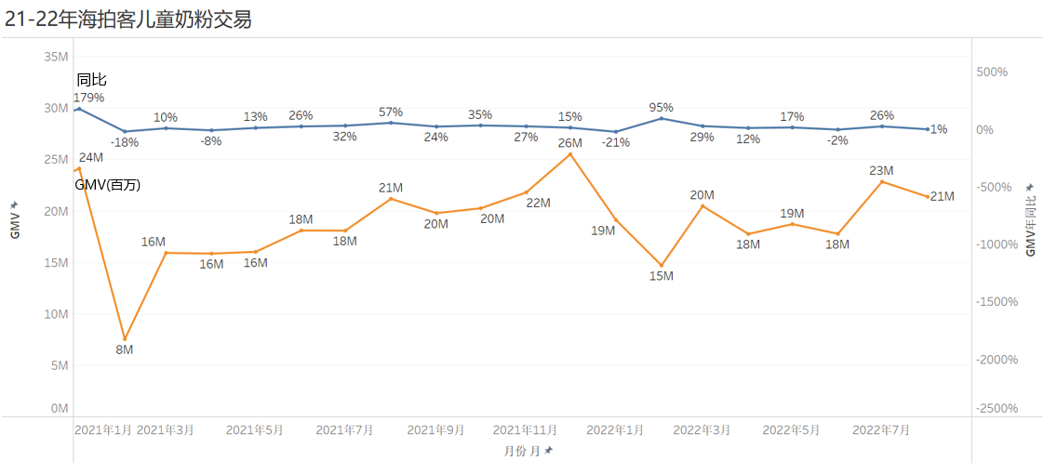

21年淘系出售商品数月均1500款，22年增值月均4000款，商品种类上也是在大幅提升。22年8月商品数提升至7500款，可预见商品种类丰富后的销售额也会继续提升。

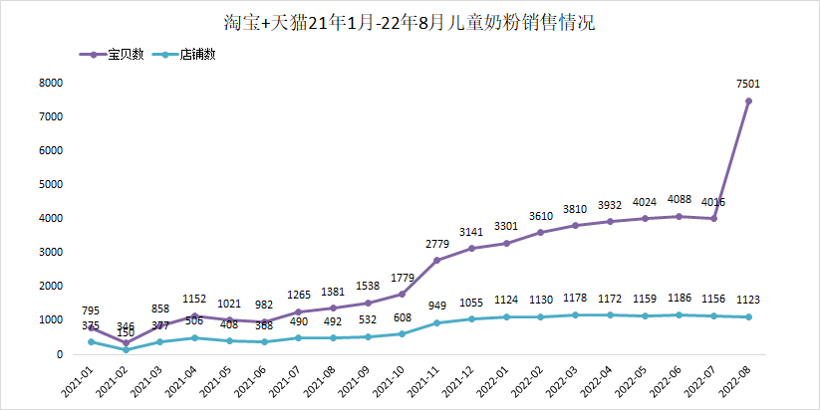

从淘系[奶粉/辅食/营养品/零食]类目的市场份额来看，21年平均份额1.87%，22年4.05%，市场空间仍在提升。

海拍客[奶粉]类目中，儿童奶粉21年市场份额2.9%，22年3.2%，对比淘系份额，还未爆发式增长。

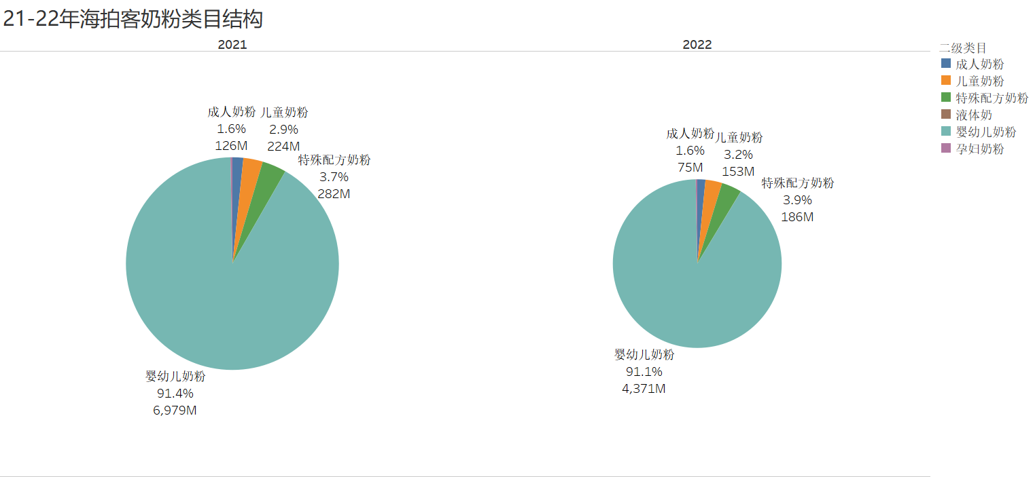

21年-22年8月，淘系儿童奶粉品牌数约400个，前五TOP品牌：君乐宝、爱他美、飞鹤、雅培、佳贝艾特占比53%； 海拍客儿童奶粉品牌数约100个，是行业品牌数的1/4，前五TOP品牌：惠氏、爱他美、美赞臣、君乐宝、美素佳儿占比64%。海拍客品牌较为集中，应着重关注行业中的头部品牌，相比行业前五，君乐宝、飞鹤、雅培、佳贝艾特在海拍客占比均不高，在海拍客空间明显。

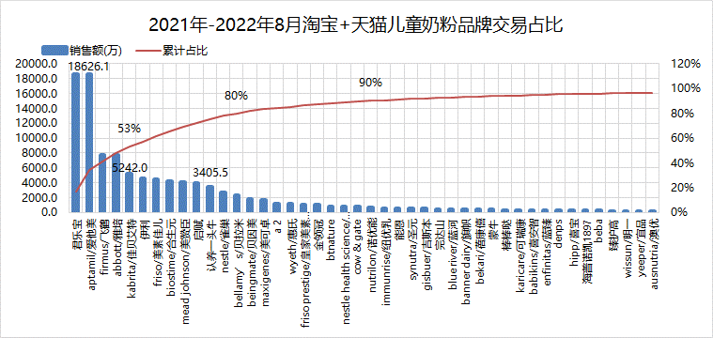
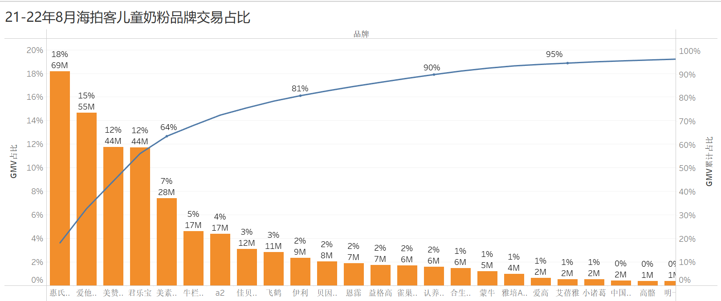

君乐宝是行业TOP1品牌，在海拍客仅排到第四，从在海拍客的趋势来看，君乐宝是21年8月起开始由50万的体量增长至350万左右，从行业占比来看仍有增长空间。 飞鹤是行业TOP3品牌，在海拍客仅排到第九，且在海拍客无明显增长，21年月均40万，22年月均70万，无明显增长，加重投入度后，可有较高产值。 雅培、佳贝艾特均是行业前五品牌，但在海拍客占比低、增长低，均是有明显空间的可发力重点品牌。

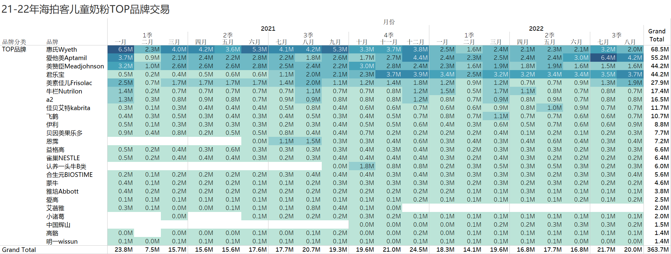

21年至22年8月，淘系品牌各价格段销售额（万）情况。其中大于700的认为是多罐组合装，280以下的认为是低价单罐粉，280-420认为是高价单罐粉； ①各品牌均在主推大于700的多罐组合装，是自己销售额的主要来源； ②销售额前六品牌共性：在主推多罐组合的前提下，仍重点推280以下的低价单罐粉； ③TOP1君乐宝的销售额结构来看，主要在0-140和140-280的低价单罐，占该品牌销售额的78%； ④认养一头牛仅140-280就占该品牌销售额的88%，价格段单一，但排在行业第十一。

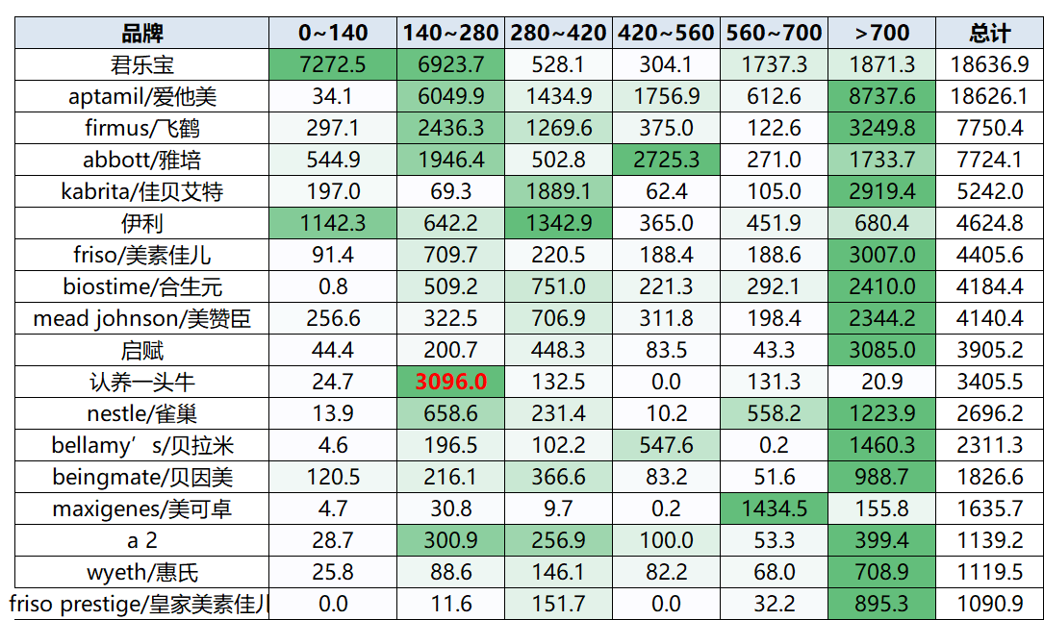

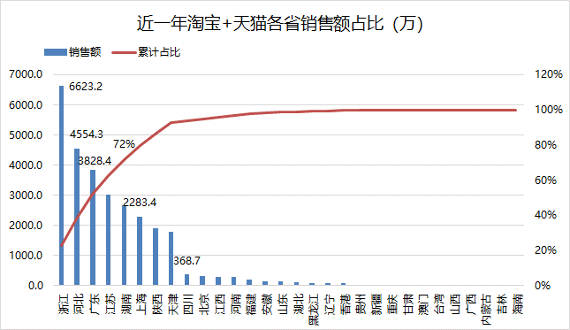
21年9月至22年8月，近一年淘系销售额TOP省：浙江、河北、广东、江苏、湖南，前五省占比72%。 海拍客TOP省：广东、江苏、浙江、湖南、安徽，前五省占比58%；浙江、河北、在海拍客的增长空间可观。

三、行业空间预测及建议
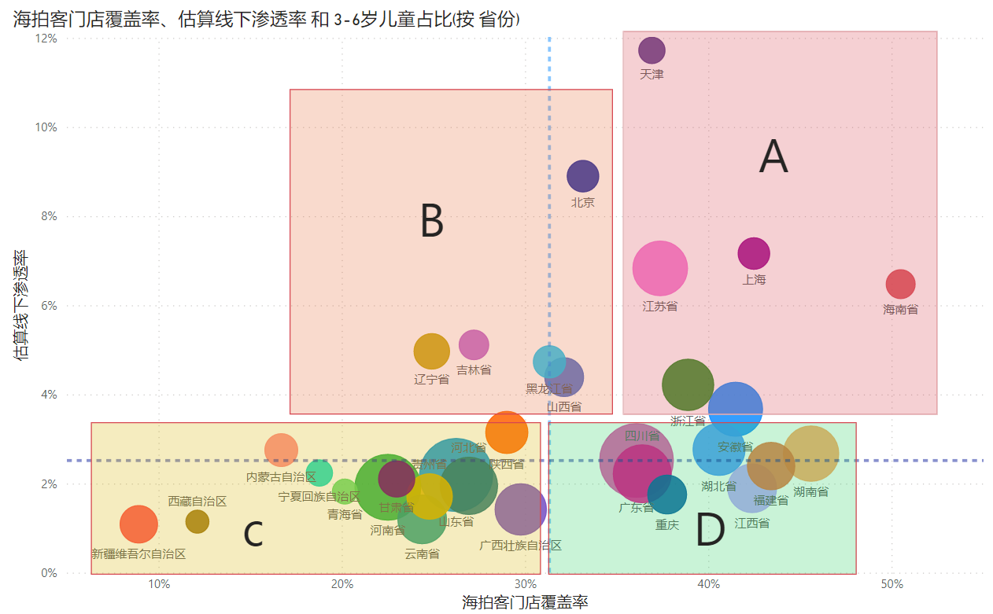
一、新生人口趋势
2017年开始新生人口数量逐年下滑，2022年跌破千万，预计2023年有所好转，24年开始依然会是下行走势，整个0-3岁的婴幼儿市场加速萎缩，但是由于16-19年有一波生育小高峰，所以近几年3-6岁的儿童人口一直到20年还是上涨的，从21年才开始下滑，3-6岁的人口和0-3岁人口的比例在22年上升到了2.9，所以未来3年3-6岁这个群体的市场体量比较稳定，相比0-2岁更有机会。

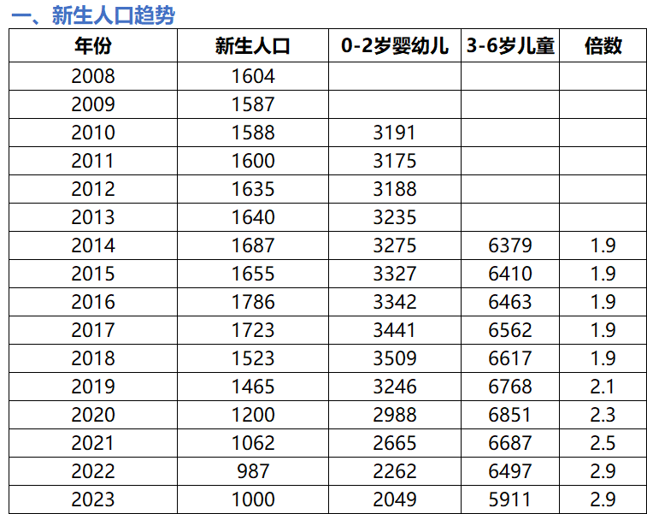

二、儿童奶粉市场空间测算

通过0-2岁婴幼儿人数和3-6岁儿童人数的比例以及人群对应的婴幼儿牛奶粉和儿童奶粉的销量比例的数据，可估算出2022的儿童奶粉市场渗透率至3.7%，2023年5.5%，2024年可达到6.6%。整体市场空间至2023年可达136亿，那么线下市场空间约87亿，2024年线下可增长至百亿。

三、分地域机会点分析
指标 | 策略 | 说明 | 圆圈大小代表2022年各省下单门店数 海拍客门店覆盖率：2022年1月1日至8月31日有儿童奶粉类目的支付门店数/2022年1月1日至8月31日的支付门店数 线下渗透率：飞瓜上的近90天各省区gmv占比/各省区2022年3-6岁儿童人数占比*3%(估算的全国2022年儿童奶粉渗透率)
A | 拉新+复购 | 这些地域渗透率高，容易转化，当前覆盖率可观，可以继续拉新，并做好老门店的复购
B | 主做拉新 | 这些地域渗透率高，容易转化，当前覆盖率很低，需要靠拉新先把门店数做上来以后再做复购
C | 维持现有做功力度 | 这些地域渗透率很低，不好转化，就维持现状，不多花力气推
D | 做复购为主 | 这些地域渗透率比较低，但当前覆盖率可观，拉新不容易转化，主攻老门店的复购

